F02.CFG-Paths
 | VVSS, Info Romana, 2022-2023

F02. La inchiderea restaurantului se afiseaza totalul incasarilor realizate, pentru fiecare tip de plata.

F02. Covered source code |  | F02. Control Flow Graph (CFG) | F02. Cyclomatic Complexity (CC)
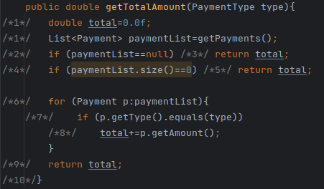
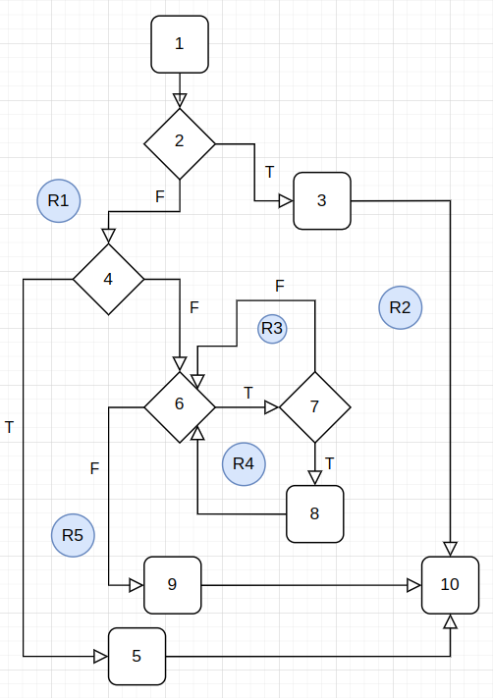
 |  | Se va insera CFG asociat codului sursa testat (poza, diagrama, etc.). | CC1 = No. of regions = |  | 5
 |  |  | CC2 = Edges - Nodes + 2 = |  | 5
 |  | <Req02 CFG > | CC3 = No. of Conditions + 1 = |  | 5

 |  |  | F02. Individual Paths

 |  |  | Path No. | Path
 |  |  | F02_P01 | 1-2(T)-3-10
 |  |  | F02_P02 | 1-2(F)-4(T)-5-10
 |  |  | F02_P03 | 1-2(F)-4(F)-6(F)-9-10
 |  |  | F02_P04 | 1-2(F)-4(F)-6(T)-7(F)-6(F)-9-10
 |  |  | F02_P05 | 1-2(F)-4(F)-6(T)-7(T)-8-6(F)-9-10
 |  |  | ... | …

